테스트 케이스별 결과 화면
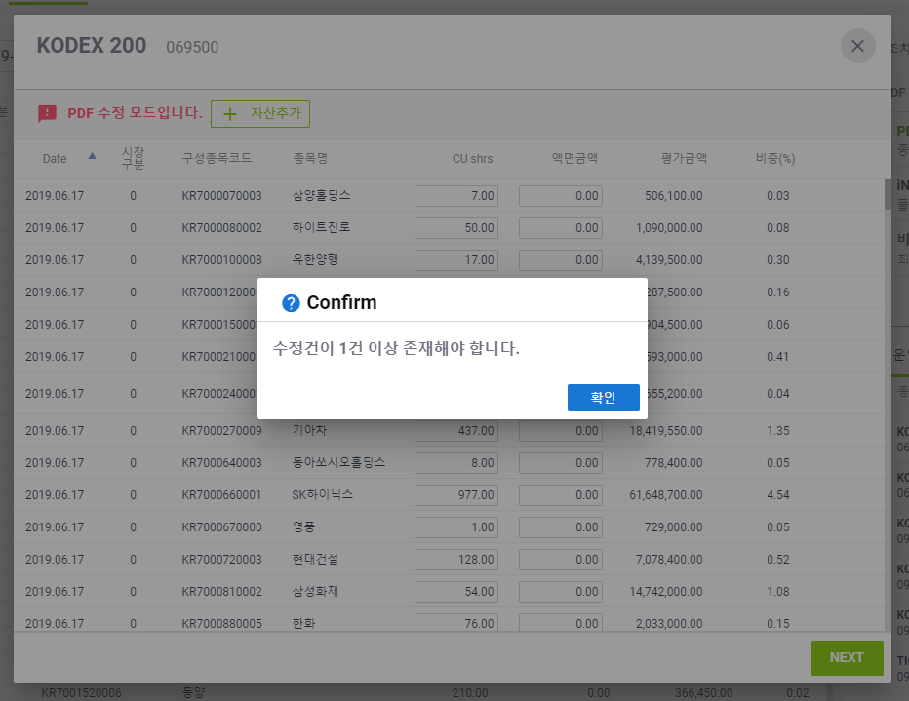
ETP 플랫폼 구축 |  |  |  | 단위테스트 결과서
단위테스트 ID | UT-ETP-OP-10 | 단위테스트명 | ETF PDF 변경
업무구분 | ETP | 작성자 | 최병국

1. 주식수 변경시 평가금액이 제대로 수정되는지 확인한다.
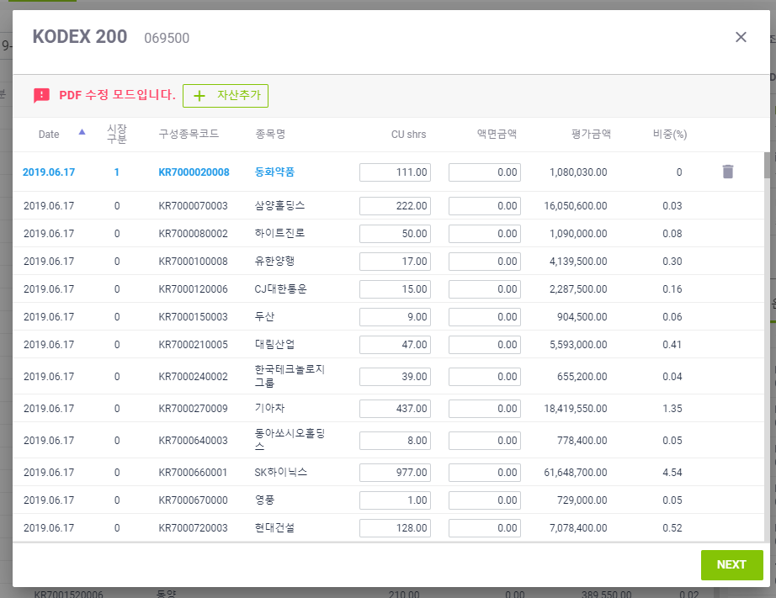
2. 변경된 내용이 있을시에만 다음단계가 동작되는지 확인한다.

